견적서
PETITFEE PRICE LIST
NO | BARCODE | PRODUCT NAME (EN) | PRODUCT NAME (KR) | IMAGE | VOL. | MSRP | SUPPLY PRICE (-VAT) | Q'ty
1 | 8809239803596 | PETITFEE GOLD HYDROGEL EYE PATCH | 쁘띠페 골드 하이드로겔 아이패치 | 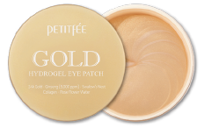 | 1 EA (30회분) | ₩23,000 | ₩6,330 | 18 EA / Inbox (72 EA / Outbox)
2 | 8809239801820 | PETITFEE BLACK PEARL & GOLD HYDROGEL EYE PATCH | 쁘띠페 흑진주&골드 하이드로겔 아이패치 | 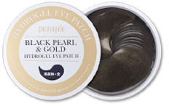 | 1 EA (30회분) | ₩22,000 | ₩5,860 | 18 EA / Inbox (72 EA / Outbox)
3 | 8809239802872 | PETITFEE SNAIL & GOLD HYDROGEL EYE PATCH | 쁘띠페 골드&스네일 하이드로겔 아이패치 | 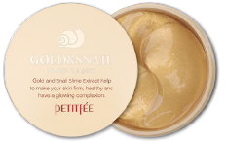 | 1 EA (30회분) | ₩23,000 | ₩6,330 | 18 EA / Inbox (72 EA / Outbox)
4 | 8809239800458 | PETITFEE COLLAGEN Q10 HYDROGEL EYE PATCH | 쁘띠페 콜라겐&코엔자임 하이드로겔 아이패치 | 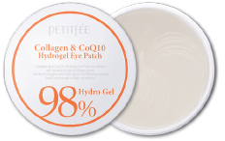 | 1 EA (30회분) | ₩22,000 | ₩5,860 | 18 EA / Inbox (72 EA / Outbox)
5 | 8809239800618 | PETITFEE GOLD & EGF HYDROGEL EYE & SPOT PATCH | 쁘띠페 골드 EGF 하이드로겔 아이&스팟패치 | 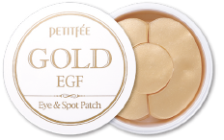 | 1 EA (30회분) | ₩22,000 | ₩5,860 | 18 EA / Inbox (72 EA / Outbox)
6 | 8809239803589 | PETITFEE GOLD HYDROGEL MASK PACK | 쁘띠페 골드 하이드로겔 마스크팩 | 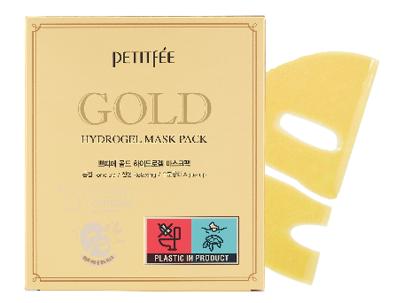 | 1 pack (5매입) | ₩23,000 | ₩7,100 | 10 PACK / Inbox (30 PACK / Outbox)
7 | 8809508850191 | PETITFEE BLACK PEARL & GOLD HYDROGEL MASK PACK | 쁘띠페 흑진주 & 골드 하이드로겔 마스크팩 | 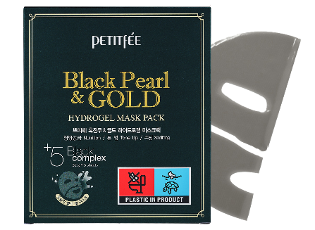 | 1 pack (5매입) | ₩23,000 | ₩7,100 | 10 PACK / Inbox (30 PACK / Outbox)
8 | 8809239802896 | PETITFEE GOLD & SNAIL HYDROGEL MASK PACK | 쁘띠페 골드 & 스네일 하이드로겔 마스크팩 | 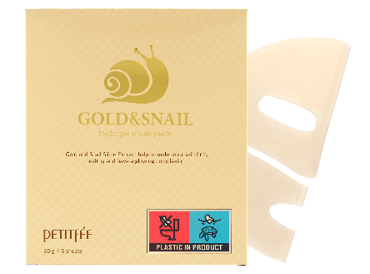 | 1 pack (5매입) | ₩23,000 | ₩7,100 | 12 PACK / Inbox (36 PACK / Outbox)
9 | 8809508850429 | PETITFEE AGAVE COOLING HYDROGEL EYE MASK | 쁘띠페 아가베 쿨링 하이드로겔 아이 마스크 | 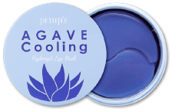 | 1 EA (30회분) | ₩23,000 | ₩6,330 | 18 EA / Inbox (72 EA / Outbox)
10 | 8809508850412 | PETITFEE CHAMOMILE LIGHTENING HYDROGEL EYE MASK | 쁘띠페 카모마일 라이트닝 하이드로겔 아이 마스크 | 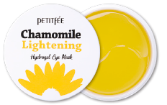 | 1 EA (30회분) | ₩23,000 | ₩6,330 | 18 EA / Inbox (72 EA / Outbox)
11 | 8809508850559 | PETITFEE ARTICHOKE SOOTHING HYDROGEL EYE MASK | 쁘띠페 아티초크 수딩 하이드로겔 아이 마스크 | 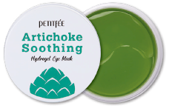 | 1 EA (30회분) | ₩23,000 | ₩6,330 | 18 EA / Inbox (72 EA / Outbox)
12 | 8809508850696 | PETITFEE CACAO ENERGIZING HYDROGEL EYE MASK | 쁘띠페 카카오 에저자이징 하이드로겔 아이 마스크 | 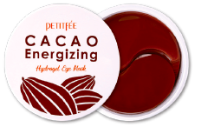 | 1 EA (30회분) | ₩23,000 | ₩6,330 | 18 EA / Inbox (72 EA / Outbox)
13 | 8809508850450 | PETITFEE AGAVE COOLING HYDROGEL FACE MASK | 쁘띠페 아가베 쿨링 하이드로겔 페이스 마스크 | 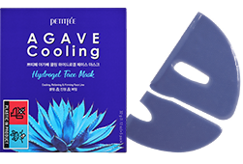 | 1 PACK (5매입) | ₩23,000 | ₩7,390 | 10 PACK / Inbox (30 PACK / Outbox)
14 | 8809508850467 | PETITFEE CHAMOMILE LIGHTENING HYDROGEL FACE MASK | 쁘띠페 카모마일 라이트닝 하이드로겔 페이스 마스크 | 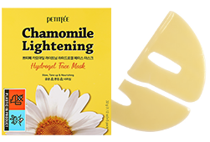 | 1 PACK (5매입) | ₩23,000 | ₩7,390 | 10 PACK / Inbox (30 PACK / Outbox)
15 | 8809508850566 | PETITFEE ARTICHOKE SOOTHING HYDROGEL FACE MASK | 쁘띠페 아티초크 수딩 하이드로겔 페이스 마스크 | 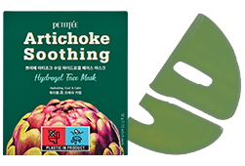 | 1 PACK (5매입) | ₩23,000 | ₩7,390 | 10 PACK / Inbox (30 PACK / Outbox)
16 | 8809508850689 | PETITFEE CACAO ENERGIZING HYDROGEL FACE MASK | 쁘띠페 카카오 에너자이징 하이드로겔 페이스 마스크 | 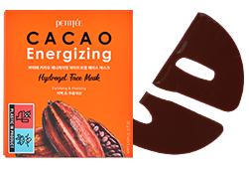 | 1 PACK (5매입) | ₩23,000 | ₩7,390 | 10 PACK / Inbox (30 PACK / Outbox)
17 | 8809508851822 | PETITFEE BEAUTIFYING PORE PAD | 쁘띠페 뷰티파잉 포어패드 |  | 1 EA (30회분) | ₩25,000 | ₩6,910 | 18 EA/ Inbox (72 EA / Outbox)
18 | 8809508850801 | PETITFEE AURA QUARTZ EYE MASK [PURE OPAL] | 쁘띠페 아우라 쿼츠 하이드로겔 아이 마스크 퓨어오팔 | 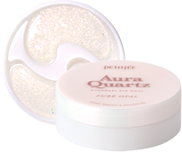 | 1 EA (20회분) | ₩30,000 | ₩8,060 | 6 EA / Inbox 60 EA / Outbox
19 | 8809508851662 | PETITFEE AURA QUARTZ HYDROGEL EYE MASK | 쁘띠페 아우라 쿼츠 하이드로겔 아이 마스크 블루 | 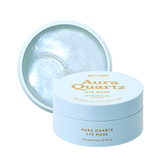 | 1 EA (30회분) | ₩23,000 | ₩6,530 | 18 EA / Inbox (72 EA / Outbox)
20 | 8809508851655 | PETITFEE AURA QUARTZ LIP MASK | 쁘띠페 아우라 쿼츠 립 마스크 | 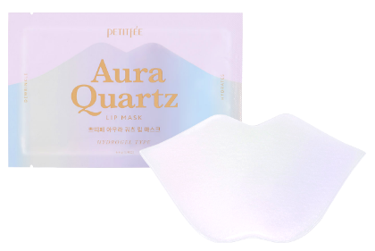 | 1 EA (1회분) | ₩3,000 | ₩1,200 | 40EA / inbox 160EA / outbox
21 | 8809508850788 | PETITFEE AURA QUARTZ HYDROGEL EYE ZONE MASK | 쁘띠페 아우라 쿼츠 하이드로겔 아이존 마스크 이리디센트 라벤더 | 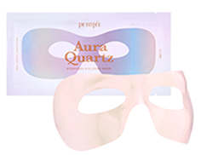 | 1 EA (1회분) | ₩3,000 | ₩1,110 | 150 EA / Inbox 300 EA / Outbox
22 | 8809508851228 | PETITFEE AURA QUARTZ HYDROGEL FACE MASK CRYSTAL ROSE | 쁘띠페 아우라 쿼츠 하이드로겔 페이스 마스크 크리스탈 로즈 | 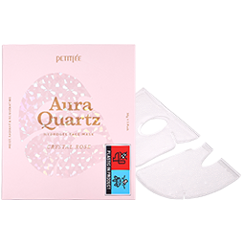 | 1 PACK (5매입) | ₩23,000 | ₩6,810 | 10 PACK / Inbox (30 PACK / Outbox)
23 | 8809508850702 | PETITFEE BEAUTIFYING MOOD ON CLEANSER | 쁘띠페 뷰티파잉 무드 온 클렌저 | 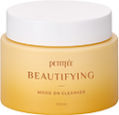 | 1 EA (100ml) | ₩25,000 | ₩7,290 | 24 EA/ Inbox (48 EA / Outbox)
24 | 8809508850719 | PETITFEE BEAUTIFYING GLOW ON HYDRATER | 쁘띠페 뷰티파잉 글로우 온 하이드레이터 | 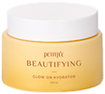 | 1 EA (50ml) | ₩20,000 | ₩5,470 | 12 EA/ Inbox (48 EA / Outbox)
25 | 8809508850726 | PETITFEE BEAUTIFYING TONER | 쁘띠페 뷰티파잉 토너 |  | 1 EA (150ml) | ₩15,000 | ₩4,510 | 30 EA/ Inbox (60 EA / Outbox)
26 | 8809508850214 | PETITFEE B-GLUCAN ENZYME POWDER WASH | 쁘띠페 베타-글루칸 엔자임 파우더 워시 |  | 1 EA (80g) | ₩25,000 | ₩8,060 | 24 EA/ Inbox (48 EA / Outbox)
27 | 8809508851747 | PETITFEE ENZYME POWDER WASH POUCH | 쁘띠페 베타-글루칸 엔자임 파우더 워시 파우치 |  | 1 PACK (20매입) | ₩17,000 | ₩4,610 | 12 EA / Inbox (96 EA / Outbox)
28 | 8809508851877 | PETITFEE B-GLUCAN ENZYME POWDER WASH POUCH 3EA | 쁘띠페 베타-글루칸 엔자임 파우더 워시 파우치 (3입) | 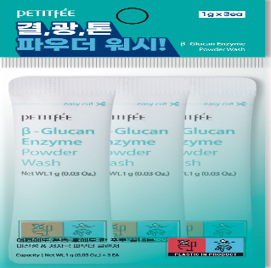 | 1 PACK (3매입) | ₩2,000 | ₩840 | 50 EA / Inbox (500 EA / Outbox)
29 | 8809508850009 | PETITFEE SNOW LOTUS WHITE TONE UP CREAM | 쁘띠페 눈연꽃 화이트 톤업크림 |  | 1 EA (50ml) | ₩15,000 | ₩4,220 | (80ea / outbox)
30 | 8809508850023 | PETITFEE OIL BLOSSOM LIP MASK | 쁘띠페 오일 블라썸 립 마스크 동백 오일 | 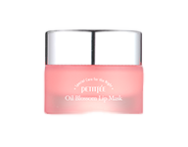 | 1 EA (15g) | ₩18,000 | ₩5,660 | 24 EA / Inbox (96 EA / Outbox)
31 | 8809508850177 | PETITFEE SEA BUCKTHORN LIP MASK | 쁘띠페 오일 블라썸 립 마스크 씨벅톤 오일 | 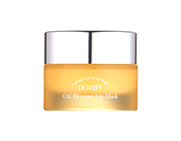 | 1 EA (15g) | ₩18,000 | ₩5,660 | 24 EA / Inbox (96 EA / Outbox)
32 | 8809508850184 | PETITFEE SUPER SEED LIP OIL | 쁘띠페 수퍼 시드 립 오일 |  | 1 EA (3g) | ₩15,000 | ₩4,320 | 48 EA / Inbox (96 EA / Outbox)
33 | 8809508850382 | PETITFEE SUPER VOLUME LIP OIL | 쁘띠페 수퍼 볼륨 립 오일 |  | 1 EA (3g) | ₩20,000 | ₩5,280 | 48 EA / Inbox (96 EA / Outbox)
34 | 8809239800434 | PETITFEE HAND PACK | 쁘띠페 드라이 에센스 손팩 | 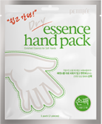 | 1 EA (1회분 2매입) | ₩3,000 | ₩960 | 40 EA / Inbox (320 EA / Outbox)
35 | 8809239800441 | PETITFEE FOOT PACK | 쁘띠페 드라이 에센스 발팩 | 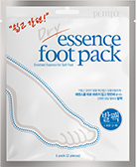 | 1 EA (1회분 2매입) | ₩3,000 | ₩960 | 40 EA / Inbox (320 EA / Outbox)
36 | 8809422600568 | PETITFEE GOLD NECK CREAM | 쁘띠페 골드 넥 크림 | 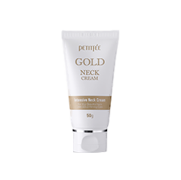 | 1 EA (50g) | ₩27,000 | ₩7,770 | 24 EA / Inbox (96 EA / Outbox)
37 | 8809239803008 | PETITFEE GOLD NECK PACK | 쁘띠페 골드 넥 팩 | 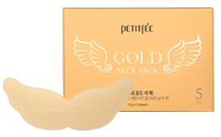 | 1 PACK (5매입) | ₩15,000 | ₩4,610 | 24 PACK / Inbox (48PACK / Outbox)
38 | 8809508850863 | PETITFEE CLARIFYING AHA GEL CLEANSER | 쁘띠페 클래리파잉 아하 젤 클렌저 |  | 1 EA (100g) | ₩12,000 | ₩3,940 | 40 EA / Inbox (160 EA / Outbox)
39 | 8809508850849 | PETITFEE CALMING SPOT TREATMENT | 쁘띠페 카밍 스팟 트리트먼트 |  | 1 EA (20g) | ₩12,000 | ₩3,460 | 42 EA / Inbox (84 EA / Outbox)
40 | 8809508851648 | PETITFEE COMFORTING CICA PAD | 쁘띠페 컴포팅 시카 패드 | 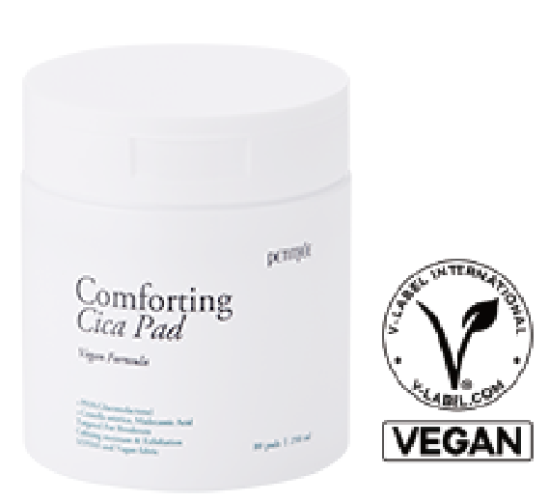 | 1 EA (80매 250ml) | ₩25,000 | ₩6,620 | 20 EA / Inbox (40 EA / Outbox)
41 | 8809508850795 | PETITFEE CENTELLA CLEARING SPOT PATCH | 쁘띠페 센텔라 클리어링 스팟 패치 | 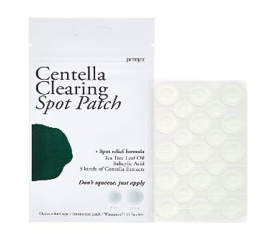 | 1 EA (23패치) | ₩3,000 | ₩1,060 | 100 EA/ Inbox (800 EA / Outbox)
42 | 8809508850856 | PETITFEE BLACKHEAD MELTING MASK | 쁘띠페 블랙헤드 멜팅 마스크 | 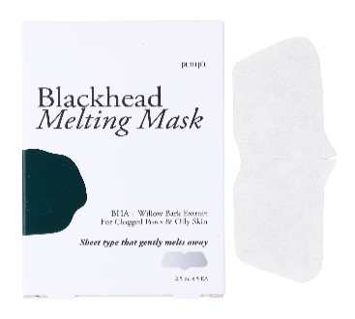 | 1 PACK (5매입) | ₩9,000 | ₩2,590 | 40 PACK / Inbox (160 PACK / Outbox)
43 | 8809508850948 | PETITFEE BLACKHEAD REMOVING STRIPS | 쁘띠페 블랙헤드 리무빙 스트립스 |  | 1 PACK (10매입) | ₩7,000 | ₩2,400 | 60 PACK / Inbox (120 PACK / Outbox)
44 | 8809508850504 | PETITFEE BERA GLUCAN DEEP FIRMING EYE MASK | 쁘띠페 베타-글루칸 딥 퍼밍 아이 마스크 | 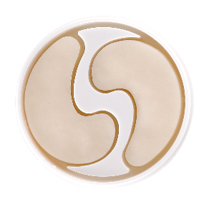 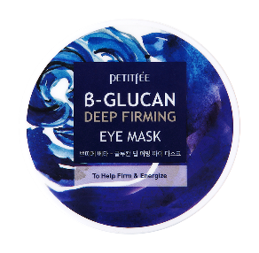 | 1 EA (30회분) | ₩30,000 | ₩6,910 | 6 EA / Inbox (60 EA / Outbox)
45 | 8809508850498 | PETITFEE PINK VITA BRIGHTENING EYE MASK | 핑크 비타 브라이트닝 아이 마스크 | 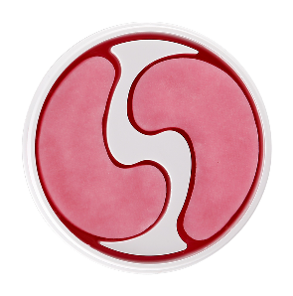 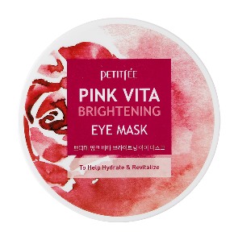 | 1 EA (30회분) | ₩30,000 | ₩6,910 | 6 EA / Inbox (60 EA / Outbox)
46 | 8809508850405 | PETITFEE PEP-TIGHENING EYE CREAM | 쁘띠페 펩-타이트닝 아이크림 |  | 1 EA (30g) | ₩25,000 | ₩6,720 | 20EA / Inbox (80 EA / Outbox)
47 | 8809508851259 | PETITFEE 10DAY VITAMIN EYE MASK SOOTHING | 쁘띠페 텐데이 센텔라 아이마스크 | 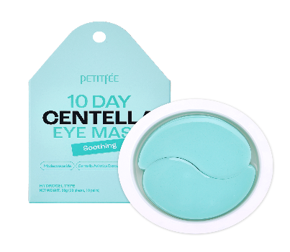 | 1 EA (10회분) | ₩10,000 | ₩3,070 | 30EA / Inbox (120 EA / Outbox)
48 | 8809508851235 | PETITFEE 10DAY VITAMIN EYE MASK REJUVENAITNG | 쁘띠페 텐데이 펩타이드 아이마스크 | 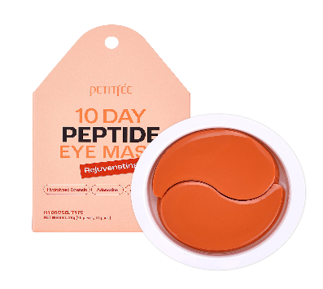 | 1 EA (10회분) | ₩10,000 | ₩3,070 | 30EA / Inbox (120 EA / Outbox)
49 | 8809508851242 | PETITFEE 10DAY VITAMIN EYE MASK BRIGHTENING | 쁘띠페 텐데이 비타민 아이마스크 | 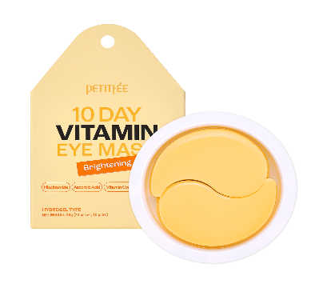 | 1 EA (10회분) | ₩10,000 | ₩3,070 | 30EA / Inbox (120 EA / Outbox)
50 | 8809508850603 | PEPTITFEE BLACK PEARL & GOLD HYDROGEL EYE PATCH | 쁘띠페 골드 하이드로겔아이패치 (1회용) | 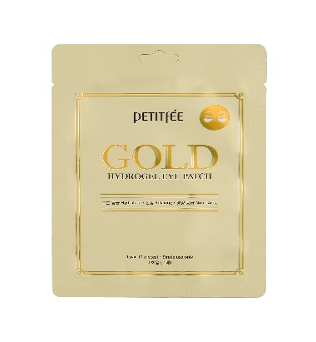 | 1 EA (2매입) | ₩3,000 | ₩870 | 110 EA/ Inbox (440 EA / Outbox)
51 | 8809508850597 | PEPTITFEE GOLD HYDROGEL EYE PATCH | 쁘띠페 흑진주 하이드로겔 아이패치 (1회용) | 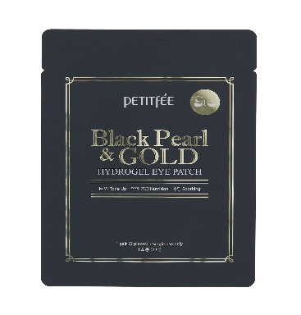 | 1 EA (2매입) | ₩3,000 | ₩870 | 110 EA/ Inbox (440 EA / Outbox)
52 | 8809508850887 | KOELF LEMON&BASIL ICE-POP HYDROGEL EYE MASK | 코엘프 레몬&바질 아이스 팝 하이드로겔 아이 마스크 | 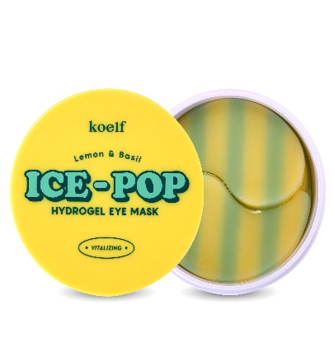 | 1 EA (30회분) | ₩25,000 | ₩6,720 | 18 EA/ Inbox (72 EA / Outbox)
53 | 8809508850870 | KOELF BLUEBERRY&CREAM ICE-POP HYDROGEL EYE MASK | 코엘프 블루베리&크림 아이스 팝 하이드로겔 아이 마스크 | 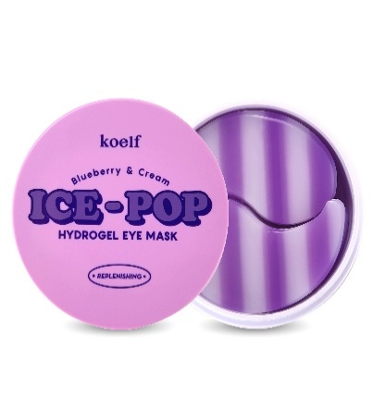 | 1 EA (30회분) | ₩25,000 | ₩6,720 | 18 EA/ Inbox (72 EA / Outbox)
54 | 8809239802605 | KOELF RUBY & BULGARIAN ROSE EYE PATCH | 코엘프 루비&불가리안로즈 하이드로겔 아이패치 | 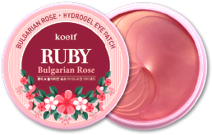 | 1 EA (30회분) | ₩23,000 | ₩6,330 | 18 EA / Inbox (72 EA / Outbox)
55 | 8809239802612 | KOELF GOLD & ROYALJELLY EYE PATCH | 코엘프 골드&로얄제리 하이드로겔 아이패치 | 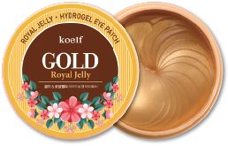 | 1 EA (30회분) | ₩23,000 | ₩6,330 | 18 EA / Inbox (72 EA / Outbox)
56 | 8809239802629 | KOELF PEARL & SHEABUTTER EYE PATCH | 코엘프 펄&쉐어버터 하이드로겔 아이패치 | 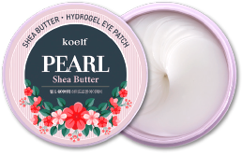 | 1 EA (30회분) | ₩23,000 | ₩6,330 | 18 EA / Inbox (72 EA / Outbox)
57 | 8809508850733 | KOELF ROSE PETAL SATIN HAND MASK | 코엘프 로즈페탈 새틴 핸드 마스크 | 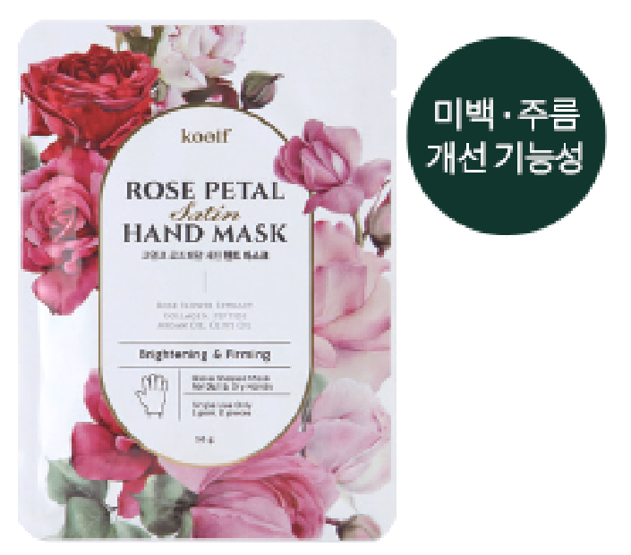 | 1 EA (1회분 2매입) | ₩3,000 | ₩1,200 | 80 EA/ Inbox (320 EA / Outbox)
58 | 8809508851860 | KOELF ROSE PETAL SATIN HAND MASK 10EA | 코엘프 로즈페탈 새틴 핸드 마스크 (10입) |  | 1 PACK (10회분 20매) | ₩30,000 | ₩12,660 | 6 PACK / Inbox (36 PACK / Outbox)
59 | 8809508850740 | KOELF ROSE PETAL SATIN FOOT MASK | 코엘프 로즈페탈 새틴 풋 마스크 | 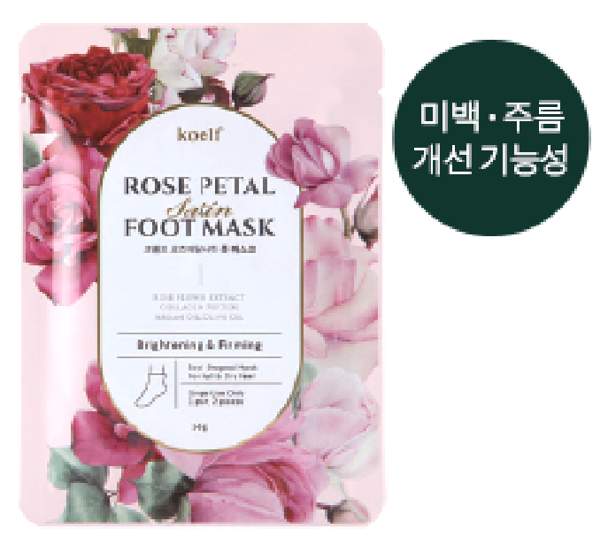 | 1 EA (1회분 2매입) | ₩3,000 | ₩1,200 | 60 EA/ Inbox (240 EA / Outbox)
60 | 8809508851846 | KOELF ROSE PETAL SATIN FOOT MASK 10EA | 코엘프 로즈페탈 새틴 풋 마스크(10입) |  | 1 PACK (10회분 20매) | ₩30,000 | ₩12,660 | 6 PACK / Inbox (36 PACK / Outbox)
61 | 8809508850771 | KOELF ROSE PETAL SATIN LEG MASK | 코엘프 로즈페탈 새틴 레그 마스크 | 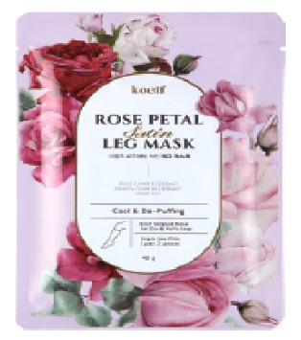 | 1 EA (1회분 2매입) | ₩8,000 | ₩2,400 | 30 EA/ Inbox (120 EA / Outbox)
62 | 8809508850764 | KOELF ROSE PETAL SATIN HEEL MASK | 코엘프 로즈페탈 새틴 힐 마스크 |  | 1 EA (1회분 2매입) | ₩2,500 | ₩960 | 100 EA/ Inbox (400 EA / Outbox)
63 | 8809508850757 | KOELF ROSE PETAL SATIN HAIR MASK | 코엘프 로즈페탈 새틴 헤어 마스크 |  | 1 EA (1회분) | ₩5,000 | ₩1,920 | 60 EA/ Inbox (240 EA / Outbox)
64 | 8809508850245 | KOELF MADECASSOSIDE CLARIFYING BODY SPRAY | 코엘프 마데카소사이드 클래리파잉 바디 스프레이 |   | 1 EA (160ml) | ₩20,000 | ₩5,760 | 30 EA / Inbox (60 EA / Outbox)
65 | 8809239803350 | KOELF MELTING ESSENCE HAND PACK | 코엘프 멜팅 에센스 핸드팩 (10회분) |   | 1 PACK (10회분 20매) | ₩30,000 | ₩9,210 | 12 PACK / Inbox (36 PACK / Outbox)
66 | 8809239803374 | KOELF MELTING ESSENCE FOOT PACK | 코엘프 멜팅 에센스 발팩 (10회분) |   | 1 PACK (10회분 20매) | ₩30,000 | ₩9,210 | 12PACK / Inbox (36 PACK / Outbox)
67 | 8809508851785 | KOELF PERFUMED HAND CREAM 01 SPILLED LUST | 코엘프 스필드 러스트 퍼퓸 핸드크림 |  | 1 EA (50ml) | ₩15,000 | ₩4,320 | 30 EA / Inbox (60 EA / Outbox)
68 | 8809508851778 | KOELF PERFUMED HAND CREAM 03 TULIP AT DAWN | 코엘프 튤립 앳 던 퍼퓸 핸드크림 |  | 1 EA (50ml) | ₩15,000 | ₩4,320 | 30 EA / Inbox (60 EA / Outbox)
69 | 8809508851792 | KOELF PERFUMED HAND CREAM 02 MYSTIC GROVE | 코엘프 미스틱 그로브 퍼퓸 핸드크림 |  | 1 EA (50ml) | ₩15,000 | ₩4,320 | 30 EA / Inbox (60 EA / Outbox)
70 | 8809508851808 | KOELF PERFUMED HAND CREAM 04 MATCHA FOAMFOAM | 코엘프 마차 폼폼 퍼퓸 핸드크림 |  | 1 EA (50ml) | ₩15,000 | ₩4,320 | 30 EA / Inbox (60 EA / Outbox)
71 | 8809508851815 | KOELF FOOT CREAM MYSTIC GROVE | 코엘프 미스틱 그로브 풋 크림 |  | 1 EA (50ml) | ₩15,000 | ₩4,320 | 30 EA / Inbox (60 EA / Outbox)

